ホーム画面
 |  | 画面設計書 |  | システム名 |  |  |  |  |  |  |  | 版数 | 作成者 | 作成日 |  | 承認者 | 承認日
 |  |  |  | 画面ID |  |  |  |  |  |  |  | 初版 | 菊地 | 2025-06-02
 |  |  |  | 画面名 |  |  | ホーム画面 |  |  |  |  | 2版 | 菊地 | 2025-06-03
 |  |  |  | JSP/HTML名 |  |  | shop-home.html |  |  |  |  | 版

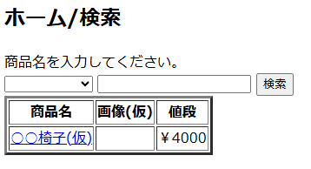
■ホーム画面 |  |  |  |  |  |  |  |  | ■処理概要
 |  |  |  |  |  |  |  |  |  | 商品検索
 |  |  |  |  |  |  |  |  |  | 商品詳細画面遷移

1
2

3
 |  |  |  |  |  |  |  |  | ■項目
 |  |  |  |  |  |  |  |  |  | ① | 商品カテゴリ検索/デフォルトの値は空/空送信時は全件表示
 |  |  |  |  |  |  |  |  |  | ② | 商品名検索入力欄/未入力時は全件表示
 |  |  |  |  |  |  |  |  |  | ③ | 検索欄に入力した文字が含まれる商品情報を表示
 |  |  |  |  |  |  |  |  |  |  | 商品名押下で対応した商品詳細画面へ遷移

No. | 項目名(和名) |  | name属性 |  | I/O | データ型 |  | 桁 | 必 | 位置 | タグ |  |  |  | 備考
1 | 商品カテゴリ名 |  | category_name |  |  | String |  |  |  |  | <label for="category_name">
2 | ユーザ入力商品名 |  | item_name |  | I | String |  |  |  |  | <label for=""> |  |  |  | <a href="item-detail.html">
3 | [検索]ボタン |  |  |  |  |  |  |  | ● |  | <input type="submit"> |  |  |  | value="検索"
4 | [検索]ボタンID |  | pId |  |  | String |  |  |  |  | <input type="hidden"> |  |  |  | value=""
5 | 商品画像 |  | item_img |  | O | String |  |  |  |  | <label for="item_img">
6 | 商品名 |  | item_name |  | O | String |  |  |  |  | <label for="item_name">
7 | 値段 |  | price |  | O | Int |  |  |  |  | <label for="price">
8
9
10
11
12
13
14
15

■機能補足

会員ログイン画面
 |  | 画面設計書 |  | システム名 |  |  |  |  |  |  |  | 版数 | 作成者 | 作成日 |  | 承認者 | 承認日
 |  |  |  | 画面ID |  |  |  |  |  |  |  | 初版 | 市川
 |  |  |  | 画面名 |  |  | 会員ログイン画面 |  |  |  |  | 版 | 吉岡諒真 | 2025-06-03
 |  |  |  | JSP/HTML名 |  |  | member-login.html |  |  |  |  | 版

■会員ログイン画面 |  |  |  |  |  |  |  |  | ■処理概要
 |  |  |  |  |  |  |  |  |  | ・会員ログインをする画面
 |  |  |  |  |  |  |  |  |  | ・メールアドレスとパスワードを入力し、合っていればログイン状態となり、
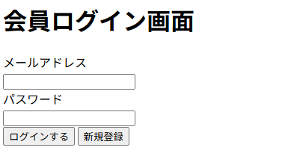
 |  |  |  |  |  |  |  |  |  | ホーム画面に遷移する
 |  |  |  |  |  |  |  |  |  | ・会員登録していない場合は新規会員登録ボタン
 |  |  |  |  |  |  |  |  |  | を押し、会員登録画面に遷移する
 |  |  |  |  |  |  |  |  |  | ・メールアドレスかパスワードが間違っていればエラーメッセージが表示される
①
②
 |  |  |  |  |  |  |  |  | ■項目
 |  |  |  |  |  |  |  |  |  | ①メールアドレス入力欄
 |  |  |  |  |  |  |  |  |  | ②パスワード入力欄
 |  |  |  |  |  |  |  |  |  | ③会員ログインボタン
 |  |  |  |  |  |  |  |  |  | ④新規会員登録ボタン
③
④
 |  |  |  |  |  |  |  |  |  | ⑤エラーメッセージ

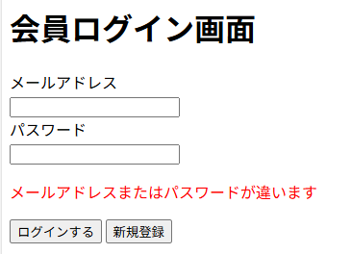

⑤

No. | 項目名(和名) |  | name属性 |  | I/O | データ型 |  | 桁 | 必 | 位置 | タグ |  |  |  | 備考
1 | メールアドレス |  | email |  | I | String |  |  | ● |  | <label for="email">
2 | パスワード |  | password |  | I | String |  |  | ● |  | <label for="password">
3 | [ログインする]ボタン |  |  |  |  |  |  |  |  |  | <input type="submit"> |  |  |  | value="ログインする"
4 | [ログインする]ボタンID |  | pId |  |  | String |  |  |  |  | <input type="hidden"> |  |  |  | value=""
5 | [新規登録]ボタン |  |  |  |  |  |  |  |  |  | <input type="submit"> |  |  |  | value="新規登録"
6 | [新規登録]ボタンID |  | pId |  |  | String |  |  |  |  | <input type="hidden"> |  |  |  | value=""
7
8
9
10
11
12
13
14
15

■機能補足

会員情報登録画面
 |  | 画面設計書 |  | システム名 |  |  | ショッピングサイト |  |  |  |  | 版数 | 作成者 | 作成日 |  | 承認者 | 承認日
 |  |  |  | 画面ID |  |  |  |  |  |  |  | 初版 | 吉岡諒真 | 2025-06-02
 |  |  |  | 画面名 |  |  | 会員情報登録画面 |  |  |  |  | 版
 |  |  |  | JSP/HTML名 |  |  | member-registration.html |  |  |  |  | 版

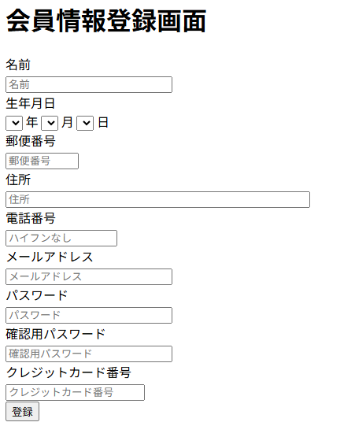
②
■会員情報登録画面 |  |  |  |  |  |  |  |  | ■処理概要
 |  |  |  |  |  |  |  |  | ・会員情報の登録を行う
 |  |  |  |  |  |  |  |  | ・会員情報変更後はログイン画面に遷移する

名前は必須入力です

①
 |  |  |  |  |  |  |  |  | ■項目
 |  |  |  |  |  |  |  |  | ①名前、生年月日、郵便番号、住所、電話番号、メールアドレス
 |  |  |  |  |  |  |  |  |  | パスワード、確認用パスワード、クレジットカード番号入力欄
 |  |  |  |  |  |  |  |  | ②エラーメッセージ欄
 |  |  |  |  |  |  |  |  | ③情報登録ボタン

③

No. | 項目名(和名) |  | name属性 |  | I/O | データ型 |  | 桁 | 必 | 位置 | タグ |  |  |  | 備考
1 | 名前 |  | user_name |  | I | String |  |  | ● |  | <label for="user_name">
2 | 生年月日 |  | birth |  | I | Date |  |  | ● |  | <label for="birth">
3 | 郵便番号 |  | zip |  | I | Int |  |  | ● |  | <label for="zip">
4 | 住所 |  | address |  | I | String |  |  | ● |  | <label for="address">
5 | 電話番号 |  | tel |  | I | Int |  |  | ● |  | <label for="tel">
6 | メールアドレス |  | email |  | I | String |  |  | ● |  | <label for="email">
7 | パスワード |  | password |  | I | String |  |  | ● |  | <label for="password">
8 | 確認用パスワード |  | confirmPassword |  | I | String |  |  | ● |  | <label for="confilmpassword”＞
9 | クレジットカード番号 |  | card |  | I | Int |  |  | ● |  | <label for="card">
10 | [登録]ボタン |  |  |  |  |  |  |  |  |  | <input type="submit"> |  |  |  | value="登録"
11 | [登録]ボタンID |  | pId |  |  | String |  |  |  |  | <input type="hidden"> |  |  |  | value=""
12
13
14
15

■機能補足

会員情報画面
 |  | 画面設計書 |  | システム名 |  |  |  |  |  |  |  | 版数 | 作成者 | 作成日 |  | 承認者 | 承認日
 |  |  |  | 画面ID |  |  |  |  |  |  |  | 初版 | 吉岡
 |  |  |  | 画面名 |  |  |  |  |  |  |  | 版
 |  |  |  | JSP/HTML名 |  |  | member-info.html |  |  |  |  | 版

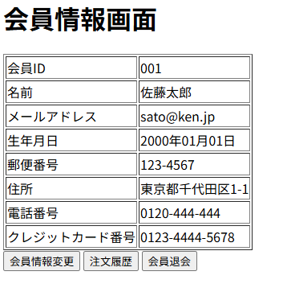
■会員情報画面 |  |  |  |  |  |  |  |  | ■処理概要
 |  |  |  |  |  |  |  |  |  | ・登録した会員情報を表示する
 |  |  |  |  |  |  |  |  |  | ・会員情報を変更する場合はボタンで会員情報変更画面に遷移する
 |  |  |  |  |  |  |  |  |  | ・注文履歴を確認したい場合はボタンで注文履歴確認画面に遷移する
 |  |  |  |  |  |  |  |  |  | ・会員を退会する場合はボタンで退会画面に遷移する

①
 |  |  |  |  |  |  |  |  | ■項目
 |  |  |  |  |  |  |  |  |  | ①会員情報表示欄
 |  |  |  |  |  |  |  |  |  | ②会員情報変更ボタン
 |  |  |  |  |  |  |  |  |  | ③注文履歴確認画面
 |  |  |  |  |  |  |  |  |  | ④会員退会ボタン

②
③
④

No. | 項目名(和名) |  | name属性 |  | I/O | データ型 |  | 桁 | 必 | 位置 | タグ |  |  |  | 備考
1 | 会員ID |  | user_id |  | O | Int |  |  |  |  | <label for="user_id">
2 | 名前 |  | user_name |  | O | String |  |  |  |  | <label for="user_name">
3 | メールアドレス |  | email |  | O | String |  |  |  |  | <label for="email">
4 | 生年月日 |  | birth |  | O | Date |  |  |  |  | <label for="birth">
5 | 郵便番号 |  | zip |  | O | Int |  |  |  |  | <label for="zip">
6 | 住所 |  | address |  | O | String |  |  |  |  | <label for="address">
7 | 電話番号 |  | tel |  | O | Int |  |  |  |  | <label for="tel">
8 | クレジットカード番号 |  | card |  | O | Int |  |  |  |  | <label for="card">
9 | [会員情報変更]ボタン |  |  |  |  |  |  |  |  |  | <input type="submit"> |  |  |  | value="会員情報変更"
10 | [会員情報変更]ボタンID |  | pId |  |  | String |  |  |  |  | <input type="hidden"> |  |  |  | value=""
11 | [注文履歴]ボタン |  |  |  |  |  |  |  |  |  | <input type="submit"> |  |  |  | value="注文履歴"
12 | [注文履歴]ボタンID |  | pId |  |  | String |  |  |  |  | <input type="hidden"> |  |  |  | value=""
13 | [会員退会]ボタン |  |  |  |  |  |  |  |  |  | <input type="submit"> |  |  |  | value="会員退会"
14 | [会員退会]ボタンID |  | pId |  |  | String |  |  |  |  | <input type="hidden"> |  |  |  | value=""
15

■機能補足

会員退会画面
 |  | 画面設計書 |  | システム名 |  |  |  |  |  |  |  | 版数 | 作成者 | 作成日 |  | 承認者 | 承認日
 |  |  |  | 画面ID |  |  |  |  |  |  |  | 初版
 |  |  |  | 画面名 |  |  |  |  |  |  |  | 版
 |  |  |  | JSP/HTML名 |  |  | member-delete.html |  |  |  |  | 版

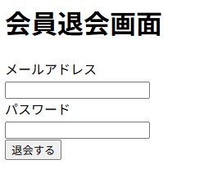
■会員退会画面 |  |  |  |  |  |  |  |  | ■処理概要
 |  |  |  |  |  |  |  |  |  | ・会員を退会する画面
 |  |  |  |  |  |  |  |  |  | ・メールアドレスとパスワードを入力し、合っていれば退会完了画面に遷移する
 |  |  |  |  |  |  |  |  |  | ・メールアドレスかパスワードが間違っていればエラーメッセージが表示される

①

②
③
 |  |  |  |  |  |  |  |  | ■項目
 |  |  |  |  |  |  |  |  |  | ①メールアドレス入力欄
 |  |  |  |  |  |  |  |  |  | ②パスワード入力欄
 |  |  |  |  |  |  |  |  |  | ③会員退会ボタン
 |  |  |  |  |  |  |  |  |  | ④エラーメッセージ

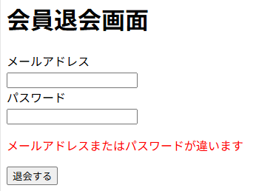

④

No. | 項目名(和名) |  | name属性 |  | I/O | データ型 |  | 桁 | 必 | 位置 | タグ |  |  |  | 備考
1 | メールアドレス |  | email |  | I | String |  |  | ● |  | <label for="email">
2 | パスワード |  | password |  | I | String |  |  | ● |  | <label for="password">
3 | [退会する]ボタン |  |  |  |  |  |  |  |  |  | <input type="submit"> |  |  |  | value="退会する"
4 | [退会する]ボタンID |  | pId |  |  | String |  |  |  |  | <input type="hidden"> |  |  |  | value=""
5
6
7
8
9
10
11
12
13
14
15

■機能補足

会員退会完了画面
 |  | 画面設計書 |  | システム名 |  |  |  |  |  |  |  | 版数 | 作成者 | 作成日 |  | 承認者 | 承認日
 |  |  |  | 画面ID |  |  |  |  |  |  |  | 初版 | 吉岡諒真 | 2025-06-03
 |  |  |  | 画面名 |  |  | 会員退会完了画面 |  |  |  |  | 版
 |  |  |  | JSP/HTML名 |  |  | member-withdraw-complete.html |  |  |  |  | 版

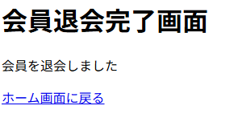
■会員退会完了画面 |  |  |  |  |  |  |  |  | ■処理概要
 |  |  |  |  |  |  |  |  | ・会員退会が完了したことを伝える画面
 |  |  |  |  |  |  |  |  | ・ホーム画面に戻るボタンを押すとトップページに遷移する

①

 |  |  |  |  |  |  |  |  | ■項目
 |  |  |  |  |  |  |  |  | ①ホーム画面へのリンク

No. | 項目名(和名) |  | name属性 |  | I/O | データ型 |  | 桁 | 必 | 位置 | タグ |  |  |  | 備考
1 | [ホーム画面に戻る]リンク |  |  |  |  | String |  |  |  |  | <a href="shop-home.html">
2
3
4
5
6
7
8
9
10
11
12
13
14
15

■機能補足

会員情報変更画面
 |  | 画面設計書 |  | システム名 |  |  | ショッピングサイト |  |  |  |  | 版数 | 作成者 | 作成日 |  | 承認者 | 承認日
 |  |  |  | 画面ID |  |  |  |  |  |  |  | 初版 | 吉岡諒真 | 2025-06-02
 |  |  |  | 画面名 |  |  | 会員情報変更画面 |  |  |  |  | 版
 |  |  |  | JSP/HTML名 |  |  | member-edit.html |  |  |  |  | 版

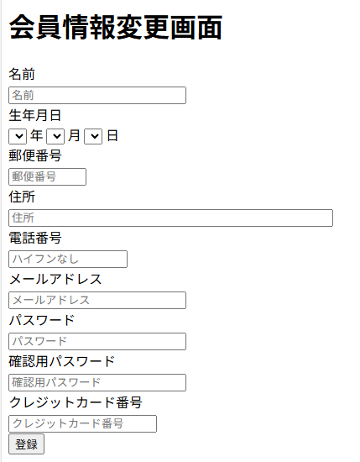
■会員情報変更画面 |  |  |  |  |  |  |  |  | ■処理概要
 |  |  |  |  |  |  |  |  | ・会員情報の変更を行う
 |  |  |  |  |  |  |  |  | ・会員情報変更後はトップ画面に遷移する
②

名前は必須入力です

①
 |  |  |  |  |  |  |  |  | ■項目
 |  |  |  |  |  |  |  |  | ①名前、生年月日、郵便番号、住所、電話番号、メールアドレス
 |  |  |  |  |  |  |  |  |  | パスワード、確認用パスワード、クレジットカード番号入力欄
 |  |  |  |  |  |  |  |  | ②エラーメッセージ欄
 |  |  |  |  |  |  |  |  | ③情報登録ボタン

③

No. | 項目名(和名) |  | name属性 |  | I/O | データ型 |  | 桁 | 必 | 位置 | タグ |  |  |  | 備考
1 | 名前 |  | user_name |  | I | String |  |  | ● |  | <label for="user_name">
2 | 生年月日 |  | birth |  | I | Date |  |  | ● |  | <label for="birth">
3 | 郵便番号 |  | zip |  | I | Int |  |  | ● |  | <label for="zip">
4 | 住所 |  | address |  | I | String |  |  | ● |  | <label for="address">
5 | 電話番号 |  | tel |  | I | Int |  |  | ● |  | <label for="tel">
6 | メールアドレス |  | email |  | I | String |  |  | ● |  | <label for="email">
7 | パスワード |  | password |  | I | String |  |  | ● |  | <label for="password">
8 | 確認用パスワード |  | confirmPassword |  | I | String |  |  | ● |  | <label for="confilmpassword”＞
9 | クレジットカード番号 |  | card |  | I | Int |  |  | ● |  | <label for="card">
10 | [登録]ボタン |  |  |  |  |  |  |  |  |  | <input type="submit"> |  |  |  | value="登録"
11 | [登録]ボタンID |  | pId |  |  | String |  |  |  |  | <input type="hidden"> |  |  |  | value=""
12
13
14
15

■機能補足

商品詳細画面
 |  | 画面設計書 |  | システム名 |  |  |  |  |  |  |  | 版数 | 作成者 | 作成日 |  | 承認者 | 承認日
 |  |  |  | 画面ID |  |  |  |  |  |  |  | 初版 | 市川
 |  |  |  | 画面名 |  |  |  |  |  |  |  | 版
 |  |  |  | JSP/HTML名 |  |  | item-detail.html |  |  |  |  | 版

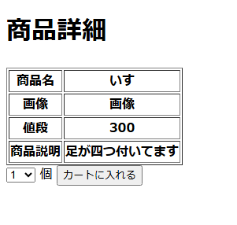
■商品詳細画面 |  |  |  |  |  |  |  |  | ■処理概要
 |  |  |  |  |  |  |  |  |  | ・商品詳細を表示する
 |  |  |  |  |  |  |  |  |  | ・商品、画像、値段、商品紹介を表示する
 |  |  |  |  |  |  |  |  |  | ・個数を設定しカートにカートに入れる

 |  |  |  |  |  |  |  |  | ■項目
 |  |  |  |  |  |  |  |  |  | ①個数を設定
 |  |  |  |  |  |  |  |  |  | ②カートに入れる

1
2

No. | 項目名(和名) |  | name属性 |  | I/O | データ型 |  | 桁 | 必 | 位置 | タグ |  |  |  | 備考
1 | 商品名 |  | item_name |  | O | String |  |  |  |  | <label for="item_name">
2 | 値段 |  | price |  | O | Int |  |  |  |  | <label for="price">
3 | 商品説明 |  | item_text |  | O | String |  |  |  |  | <label for="item_text">
4 | 個数 |  | amount |  | I | Int
5 | [カートに入れる]ボタン |  |  |  |  |  |  |  |  |  | <input type="submit"> |  |  |  | value="カートに入れる"
6 | [カートに入れる]ボタンID |  | pId |  |  | String |  |  |  |  | <input type="hidden"> |  |  |  | value=""
7
8
9
10
11
12
13
14
15

■機能補足

カート画面
 |  | 画面設計書 |  | システム名 |  |  |  |  |  |  |  | 版数 | 作成者 | 作成日 |  | 承認者 | 承認日
 |  |  |  | 画面ID |  |  |  |  |  |  |  | 初版 | 浮田 | 2025-06-02
 |  |  |  | 画面名 |  |  |  |  |  |  |  | 版 | 浮田 | 2025-06-03
 |  |  |  | JSP/HTML名 |  |  | item-cart.html、item-cart2.html |  |  |  |  | 版 | 浮田 | 2025-06-04

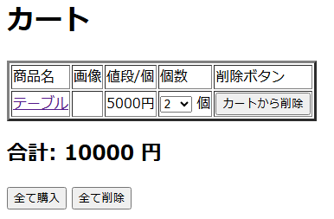
■カート画面 |  |  |  |  |  |  |  |  | ■処理概要
 |  |  |  |  |  |  |  |  | ・ホーム画面から追加された商品をカートに表示する
 |  |  |  |  |  |  |  |  | ・カートは商品名、画像、値段/個、個数、削除ボタンの順で表示する
②
①
③
 |  |  |  |  |  |  |  |  | ・合計金額を表示する

⑤
④
 |  |  |  |  |  |  |  |  | ■項目
 |  |  |  |  |  |  |  |  | ①商品表示欄
 |  |  |  |  |  |  |  |  | ②商品名を押すと商品詳細画面に遷移する
 |  |  |  |  |  |  |  |  | ③個数を変更することができる
 |  |  |  |  |  |  |  |  | ④カートからこの行の商品だけ削除される
⑦
 |  |  |  |  |  |  |  |  | ⑤合計金額を表示
 |  |  |  |  |  |  |  |  | ⑥カートに表示されている商品を全て含み、購入画面に遷移する
⑥
 |  |  |  |  |  |  |  |  | ⑦カートに追加されている商品を全て削除する
 |  |  |  |  |  |  |  |  | ⑧カートが空の場合→メッセージを表示する
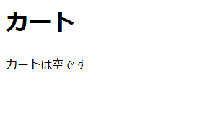

⑧

No. | 項目名(和名) |  | name属性 |  | I/O | データ型 |  | 桁 | 必 | 位置 | タグ |  |  |  | 備考
1 | 商品名 |  | item_name |  | O | String |  |  |  |  | <label for="item_name"> |  |  |  | <a href="item-detail.html">
2 | 画像 |  | item_img |  | O | String |  |  |  |  | <label for="item_img">
3 | 値段/個 |  | price |  | O | Int |  |  |  |  | <label for="price">
4 | 個数 |  | amount |  |  | Int |  |  | ● |  | ?
5 | [カートから削除]ボタン |  |  |  |  |  |  |  |  |  | <input type="submit"> |  |  |  | value="カートから削除"
6 | [カートから削除]ボタンID |  |  |  |  | String |  |  |  |  | <input type="hidden"> |  |  |  | value=""
7 | 合計金額 |  | total_price |  | O | Int |  |  |  |  | ?
8 | [全て購入]ボタン |  |  |  |  |  |  |  |  |  | <input type="submit"> |  |  |  | value="全て購入"
9 | [全て購入]ボタンID |  | pId |  |  | String |  |  |  |  | <input type="hidden"> |  |  |  | value=""
10 | [全て削除]ボタン |  |  |  |  |  |  |  |  |  | <input type="submit"> |  |  |  | value="全て削除"
11 | [全て削除]ボタンID |  | pId |  |  | String |  |  |  |  | <input type="hidden"> |  |  |  | value=""
12
13
14
15

■機能補足

購入画面
 |  | 画面設計書 |  | システム名 |  |  |  |  |  |  |  | 版数 | 作成者 | 作成日 |  | 承認者 | 承認日
 |  |  |  | 画面ID |  |  |  |  |  |  |  | 初版 | 井盛 | 2025-06-02
 |  |  |  | 画面名 |  |  | 購入画面 |  |  |  |  | 版
 |  |  |  | JSP/HTML名 |  |  | item-confirmation.html |  |  |  |  | 版

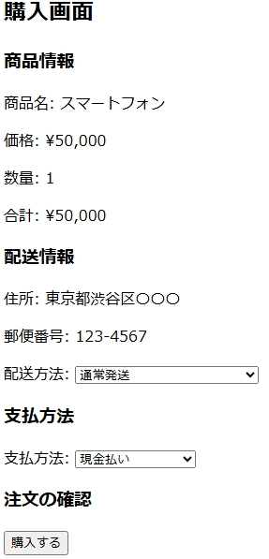
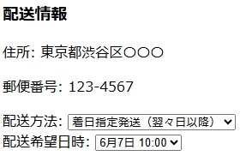
■購入画面 |  |  |  |  |  |  |  |  | ■処理概要
 |  |  |  |  |  |  |  |  | ・配送方法を指定する
 |  |  |  |  |  |  |  |  | ・着日指定発送を選択した場合配送希望日時を指定する
 |  |  |  |  |  |  |  |  | ・支払い方法を選択する
 |  |  |  |  |  |  |  |  | ・カード番号登録されていない場合エラーメッセージを出力
 |  |  |  |  |  |  |  |  | ・購入するを押下後最終確認を表示
 |  |  |  |  |  |  |  |  | ・確定押下後購入確定画面に遷移

 |  |  |  |  |  |  |  |  | ■項目
 |  |  |  |  |  |  |  |  | 1.配送希望日時は翌々日以降
 |  |  |  |  |  |  |  |  | 2.支払い方法の選択
 |  |  |  |  |  |  |  |  | 3.購入の最終確認

1
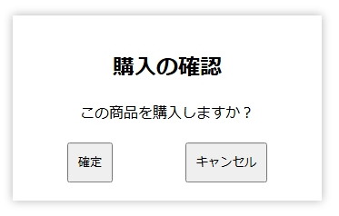

2

3

No. | 項目名(和名) |  | name属性 |  | I/O | データ型 |  | 桁 | 必 | 位置 | タグ |  |  |  | 備考
1 | 商品名 |  | item_name |  | O | String |  |  |  |  | <label for="item_name">
2 | 値段 |  | price |  | O | Int |  |  |  |  | <label for="price">
3 | 個数 |  | amount |  | O | String
4 | 合計金額 |  | total_price |  | O | String |  |  |  |  | ?
5 | 住所 |  | address |  | I | String |  |  |  |  | <label for="address">
6 | 郵便番号 |  | zip |  | I | Int |  |  |  |  | <label for="zip">
7 | 配送指定 |  | shopping_option |  | I | String |  |  |  |  | <label for="shopping_option">
8 | 配送希望日時 |  | plan_date |  | I | Date |  |  |  |  | <label for="plan_date">
9 | 支払方法 |  | order_pay |  | I | String |  |  |  |  | <label for="order_pay">
10 | カード番号 |  | card |  | O | String |  |  |  |  | <label for="card">
11 | [購入する]ボタン
12 | 購入確認[確定]ボタン |  |  |  |  |  |  |  |  |  | <input type="submit"> |  |  |  | value=""
13 | ボタンID |  | pId |  |  | String |  |  |  |  | <input type="hidden"> |  |  |  | value=""
14
15

■機能補足

購入完了画面
 |  | 画面設計書 |  | システム名 |  |  |  |  |  |  |  | 版数 | 作成者 | 作成日 |  | 承認者 | 承認日
 |  |  |  | 画面ID |  |  |  |  |  |  |  | 初版 | 井盛 | 2025-06-02
 |  |  |  | 画面名 |  |  | 購入確定画面 |  |  |  |  | 版
 |  |  |  | JSP/HTML名 |  |  | item-complete.html |  |  |  |  | 版

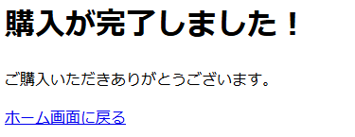
■購入確定画面 |  |  |  |  |  |  |  |  | ■処理概要
 |  |  |  |  |  |  |  |  | ・購入確定画面からホーム画面に戻る

①
 |  |  |  |  |  |  |  |  | ■項目
 |  |  |  |  |  |  |  |  | ① | ホーム画面へのリンク

No. | 項目名(和名) |  | name属性 |  | I/O | データ型 |  | 桁 | 必 | 位置 | タグ |  |  |  | 備考
1 | [ホーム画面に戻る]リンク |  |  |  |  |  |  |  |  |  | <a href="shop-home">
2
3
4
5
6
7
8
9
10
11
12
13
14
15

■機能補足

注文履歴画面
 |  | 画面設計書 |  | システム名 |  |  |  |  |  |  |  | 版数 | 作成者 | 作成日 |  | 承認者 | 承認日
 |  |  |  | 画面ID |  |  |  |  |  |  |  | 初版 | 市川
 |  |  |  | 画面名 |  |  |  |  |  |  |  | 版
 |  |  |  | JSP/HTML名 |  |  | item-history.html |  |  |  |  | 版

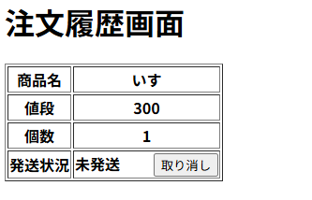
■注文履歴画面 |  |  |  |  |  |  |  |  | ■処理概要
 |  |  |  |  |  |  |  |  |  | ・注文履歴を表示する
 |  |  |  |  |  |  |  |  |  | ・商品名、値段、個数、発送ステータスを表示する
 |  |  |  |  |  |  |  |  |  | ・発送済みの履歴を削除する

 |  |  |  |  |  |  |  |  | ■項目
 |  |  |  |  |  |  |  |  |  | ①商品の注文を取り消す
 |  |  |  |  |  |  |  |  |  | ②履歴を削除する
1

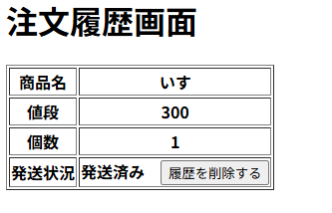

2

No. | 項目名(和名) |  | name属性 |  | I/O | データ型 |  | 桁 | 必 | 位置 | タグ |  |  |  | 備考
1 | 商品名 |  | item_name |  |  | String |  |  |  |  | <label for="item_name">
2 | 値段 |  | price |  |  | Int |  |  |  |  | <label for="price">
3 | 個数 |  | amount |  |  | Int |  |  |  |  | <label for="amount">
4 | 発送状況 |  | shopping_status |  |  | String |  |  |  |  | <label for="shopping_status">
5 | [履歴を削除する]ボタン |  |  |  |  |  |  |  |  |  | <input type="submit"> |  |  |  | value=""
6 | [履歴を削除する]ボタンID |  | pId |  |  | String |  |  |  |  | <input type="hidden"> |  |  |  | value=""
7
8
9
10
11
12
13
14
15

■機能補足

管理者ログイン画面
 |  | 画面設計書 |  | システム名 |  |  |  |  |  |  |  | 版数 | 作成者 | 作成日 |  | 承認者 | 承認日
 |  |  |  | 画面ID |  |  |  |  |  |  |  | 初版 | 市川
 |  |  |  | 画面名 |  |  |  |  |  |  |  | 版
 |  |  |  | JSP/HTML名 |  |  | admin-login.html |  |  |  |  | 版

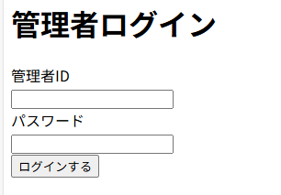
■管理者ログイン画面 |  |  |  |  |  |  |  |  | ■処理概要
 |  |  |  |  |  |  |  |  |  | ・ログインを行う
 |  |  |  |  |  |  |  |  |  | ・ログイン後は会員情報照会画面に行く

②エラー文
1
②エラー文
 |  |  |  |  |  |  |  |  | ■項目
 |  |  |  |  |  |  |  |  |  | ① メールアドレス、パスワード入力欄
 |  |  |  |  |  |  |  |  |  | ②エラーメッセージ欄（赤文字）

 |  |  |  |  |  |  |  |  |  | 管理者ID |  |  | 必須チェック：管理者IDを省略することはできません
 |  |  |  |  |  |  |  |  |  | パスワード |  |  | 必須チェック：パスワードを省略することはできません

 |  |  |  |  |  |  |  |  |  | 管理者ID |  |  | 入力チェック：
 |  |  |  |  |  |  |  |  |  | パスワード |  |  | 管理者IDまたはパスワードが正しくありません

No. | 項目名(和名) |  | name属性 |  | I/O | データ型 |  | 桁 | 必 | 位置 | タグ |  |  |  | 備考
1 | メールアドレス |  | email |  |  | String |  |  |  |  | <label for="email">
2 | パスワード |  | password |  |  | String |  |  |  |  | <label for="password">
3 | [ログインする]ボタン |  |  |  |  |  |  |  |  |  | <input type="submit"> |  |  |  | value=""
4 | [ログインする]ボタンID |  | pId |  |  | String |  |  |  |  | <input type="hidden"> |  |  |  | value=""
5
6
7
8
9
10
11
12
13
14
15

■機能補足

管理者ホーム画面
 |  | 画面設計書 |  | システム名 |  |  |  |  |  |  |  | 版数 | 作成者 | 作成日 |  | 承認者 | 承認日
 |  |  |  | 画面ID |  |  |  |  |  |  |  | 初版 | 吉岡
 |  |  |  | 画面名 |  |  |  |  |  |  |  | 版
 |  |  |  | JSP/HTML名 |  |  | admin-home.html |  |  |  |  | 版

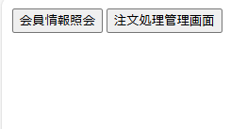
■管理者ホーム画面 |  |  |  |  |  |  |  |  | ■処理概要
 |  |  |  |  |  |  |  |  | ・会員情報照会ボタンを押すと会員情報照会画面に遷移する
 |  |  |  |  |  |  |  |  | ・注文処理管理画面ボタンを押すと注文処理管理画面に遷移する

①
②

 |  |  |  |  |  |  |  |  | ■項目
 |  |  |  |  |  |  |  |  | ①会員情報照会ボタン
 |  |  |  |  |  |  |  |  | ②注文処理管理画面ボタン

No. | 項目名(和名) |  | name属性 |  | I/O | データ型 |  | 桁 | 必 | 位置 | タグ |  |  |  | 備考
1 | [会員情報照会]ボタン |  |  |  |  |  |  |  |  |  | <input type="submit"> |  |  |  | value="会員情報照会"
2 | [会員情報照会]ボタンID |  |  |  |  | String |  |  |  |  | <input type="hidden"> |  |  |  | value=""
3 | [注文処理管理画面]ボタン |  |  |  |  |  |  |  |  |  | <input type="submit"> |  |  |  | value="注文処理管理画面"
4 | [注文処理管理画面]ボタンID |  |  |  |  | String |  |  |  |  | <input type="hidden"> |  |  |  | value=""
5
6
7
8
9
10
11
12
13
14
15

■機能補足

会員情報照会画面
 |  | 画面設計書 |  | システム名 |  |  |  |  |  |  |  | 版数 | 作成者 | 作成日 |  | 承認者 | 承認日
 |  |  |  | 画面ID |  |  |  |  |  |  |  | 初版 | 吉岡諒真 | 2025-06-03
 |  |  |  | 画面名 |  |  | 会員情報照会画面 |  |  |  |  | 版
 |  |  |  | JSP/HTML名 |  |  | admin-member-list.html |  |  |  |  | 版

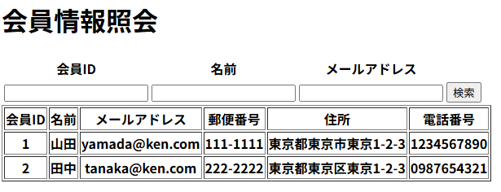
■会員情報照会画面 |  |  |  |  |  |  |  |  | ■処理概要
 |  |  |  |  |  |  |  |  | ・登録された会員情報を閲覧、照会することができる
 |  |  |  |  |  |  |  |  | ・検索したい会員を会員ID、名前、メールアドレスで絞り込む
④③7
 |  |  |  |  |  |  |  |  | ・会員が存在しない、または検索に引っかからない場合に
②
③7
⑤③7
 |  |  |  |  |  |  |  |  | エラーメッセージが表示される

 |  |  |  |  |  |  |  |  | ■項目
 |  |  |  |  |  |  |  |  | ①会員情報表示欄
 |  |  |  |  |  |  |  |  | ②検索ID検索入力欄
①
 |  |  |  |  |  |  |  |  | ③名前検索入力欄
 |  |  |  |  |  |  |  |  | ④メールアドレス検索入力欄
 |  |  |  |  |  |  |  |  | ⑤検索実行ボタン
 |  |  |  |  |  |  |  |  | ⑥エラーメッセージ

⑥

No. | 項目名(和名) |  | name属性 |  | I/O | データ型 |  | 桁 | 必 | 位置 | タグ |  |  |  | 備考
1 | 会員ID |  | user_id |  | I | Int |  |  |  |  | <label for="user_id">
2 | 名前 |  | user_name |  | I | String |  |  |  |  | <label for="user_name">
3 | メールアドレス |  | email |  | I | String |  |  |  |  | <label for="email">
4 | 会員ID |  | user_id |  | O | Int |  |  |  |  | <label for="user_id">
5 | 名前 |  | user_name |  | O | String |  |  |  |  | <label for="user_name">
6 | メールアドレス |  | email |  | O | String |  |  |  |  | <label for="email">
7 | 郵便番号 |  | zip |  | O | Int |  |  |  |  | <label for="zip">
8 | 住所 |  | address |  | O | String |  |  |  |  | <label for="address">
9 | 電話番号 |  | tel |  | O | Int |  |  |  |  | <label for="tel">
10 | [検索］ボタン |  |  |  |  |  |  |  |  |  | <input type="submit"> |  |  |  | value="検索"
11 | [検索］ボタンID |  | pId |  |  | String |  |  |  |  | <input type="hidden"> |  |  |  | value=""
12
13
14
15

■機能補足

注文処理管理画面
 |  | 画面設計書 |  | システム名 |  |  |  |  |  |  |  | 版数 | 作成者 | 作成日 |  | 承認者 | 承認日
 |  |  |  | 画面ID |  |  |  |  |  |  |  | 初版 | 吉岡諒真 | 2025-06-03
 |  |  |  | 画面名 |  |  | 注文処理管理画面 |  |  |  |  | 版
 |  |  |  | JSP/HTML名 |  |  | admin-order-list.html |  |  |  |  | 版

③
■注文処理管理画面 |  |  |  |  |  |  |  |  | ■処理概要
 |  |  |  |  |  |  |  |  | ・購入された商品情報を閲覧、照会することができる
 |  |  |  |  |  |  |  |  | ・検索したい商品を会員IDで絞り込む
②
④
 |  |  |  |  |  |  |  |  | ・購入された商品が存在しない、または検索に引っかからない場合に
⑤
 |  |  |  |  |  |  |  |  | エラーメッセージが表示される

①
 |  |  |  |  |  |  |  |  | ■項目
 |  |  |  |  |  |  |  |  | ①購入商品情報表示欄
 |  |  |  |  |  |  |  |  | ②会員ID検索入力欄
 |  |  |  |  |  |  |  |  | ③発送状況選択欄
 |  |  |  |  |  |  |  |  | ④検索ボタン
 |  |  |  |  |  |  |  |  | ⑤商品発送ボタン
 |  |  |  |  |  |  |  |  | ⑥エラーメッセージ

⑥

No. | 項目名(和名) |  | name属性 |  | I/O | データ型 |  | 桁 | 必 | 位置 | タグ |  |  |  | 備考
1 | 会員ID検索 |  | user_id |  | I | Int |  |  |  |  |  |  |  |  | value=""
2 | 発送状況 |  | shopping_status |  | I |  |  |  |  |  |  |  |  |  | value=""
3 | [検索]ボタン |  |  |  |  |  |  |  |  |  | <input type="submit"> |  |  |  | value="検索"
4 | [検索]ボタンID |  | pId |  |  | String |  |  |  |  | <input type="hidden"> |  |  |  | value=""
5 | 注文ID |  | order_id |  | O | Int |  |  |  |  | <label for="order_id">
6 | 会員ID |  | user_id |  | O | Int |  |  |  |  | <label for="user_id">
7 | 名前 |  | user_name |  | O | String |  |  |  |  | <label for="user_name">
8 | 郵便番号 |  | zip |  | O | String |  |  |  |  | <label for="zip">
9 | 住所 |  | address |  | O | String |  |  |  |  | <label for="address">
10 | 商品ID |  | item_id |  | O | Int |  |  |  |  | <label for="item_id">
11 | 個数 |  | amount |  | O | String |  |  |  |  | <label for="amount">
12 | 注文日時 |  | order_date |  | O | Date |  |  |  |  | <label for="order_date">
13 | 配送指定 |  | shopping_option |  | O | String |  |  |  |  | <label for="shopping_option">
14 | 配送希望日時 |  | plan_date |  | O | Date |  |  |  |  | <label for="plan_date">
15 | 発送状況 |  | shopping_status |  | O | String |  |  |  |  | <label for="shopping_status">
16 | [発送する]ボタン |  |  |  |  |  |  |  |  |  | <input type="submit"> |  |  |  | value="発送する"
17 | [発送する]ボタンID |  | pId |  |  | String |  |  |  |  | <input type="hidden"> |  |  |  | value=""

■機能補足

エラー画面
 |  | 画面設計書 |  | システム名 |  |  |  |  |  |  |  | 版数 | 作成者 | 作成日 |  | 承認者 | 承認日
 |  |  |  | 画面ID |  |  |  |  |  |  |  | 初版 | 吉岡諒真 | 2025-06-03
 |  |  |  | 画面名 |  |  | エラー画面 |  |  |  |  | 版
 |  |  |  | JSP/HTML名 |  |  | error.html |  |  |  |  | 版

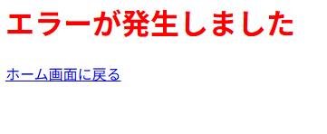
■エラー画面 |  |  |  |  |  |  |  |  | ■処理概要
 |  |  |  |  |  |  |  |  | ・エラーが発生したことを伝える画面
 |  |  |  |  |  |  |  |  | ・ホーム画面に戻るを押すとホーム画面に遷移する

①

 |  |  |  |  |  |  |  |  | ■項目
 |  |  |  |  |  |  |  |  | ①ホーム画面へのリンク

No. | 項目名(和名) |  | name属性 |  | I/O | データ型 |  | 桁 | 必 | 位置 | タグ |  |  |  | 備考
1 | [ホーム画面に戻る]リンク |  |  |  |  | String |  |  |  |  | <a href="shop-home">
2
3
4
5
6
7
8
9
10
11
12
13
14
15

■機能補足

